SOP
1. | 更新2-1.銷貨、3-1.進貨、4-1.應收款、5-1.應付款 之公式(可直接複製前月公式)，將前月金額轉成數值，更新彙總表之月份
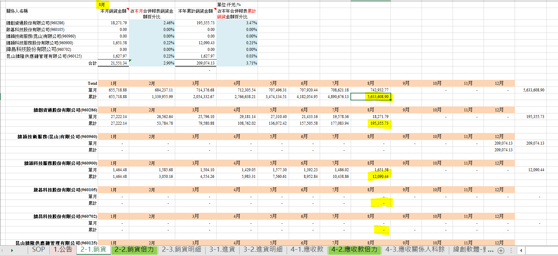

2. | 更新當月匯率

3. | 依當月倍力報表更新2-2.銷貨倍力、4-2.應收款倍力、5-2.應付款倍力金額以供核對(參各Sheet)

4. | 至FAGLL03跑出當月銷貨明細、應收付科餘，重新整理樞紐分析，check 各關係人交易金額加總可與倍力報表金額核對
 | FP收入目前無聯屬科目、SAP中不可選貿易夥伴->SAP及倍力都抓不到
 | 故每月須Check Yulin寄的ITO報表是否有對象是關係人的，至SAP撈出並至倍力MRS0010維護分錄

5. | 至倍力跑出MRS0034，非合併個體關係人之對帳單，核對各關係人之金額與明細科餘是否相符

6. | 至公開資訊觀測站查詢上月關係人公告，check單月變動金額是否有尾差需進行調整

7. | 更新各工作表之列印標題月份，列印出紙本ref完成後給主管覆核

